BinaryTree
Diseño de escenarios
 |  |  |  |  |  | Arbol 1 | Arbol 2
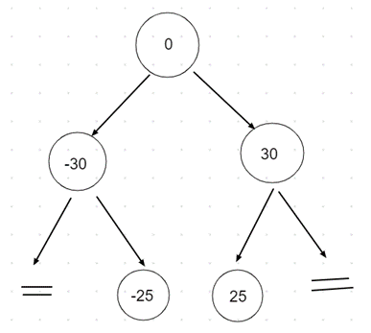
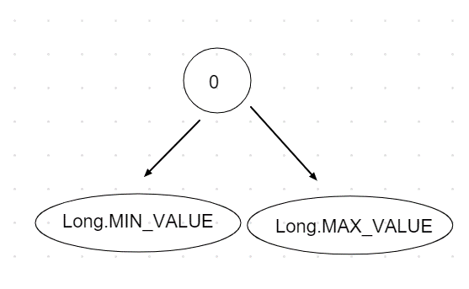
Nombre | Clase | Escenario |  |  | Arbol
emptyTree | BinaryTree | Un objeto de la clase BinaryTree con el root = null |  |  | No aplica
treeWithNodesIterative | BinaryTree | Un objeto de la clase BinaryTree con los valores {0, -30, -25, 30, 25}, agregados de forma iterativa |  |  | Arbol 1
treeWithNodesIterative | BinaryTree | Un objeto de la clase BinaryTree con los valores {0, -30, -25, 30, 25}, agregados de forma recursiva |  |  | Arbol 1
treeWithMaxValuesIterative | BinaryTree | Un objeto de la clase BinaryTree con los valores {0, Long.MAX_VALUE, Long.MIN_VALUE}, agregados en ese orden utilizando el método addIterative(Long num) |  |  | Arbol 2
treeWithMaxValuesRecursive | BinaryTree | Un objeto de la clase BinaryTree con los valores {0, Long.MAX_VALUE, Long.MIN_VALUE}, agregados en ese orden utilizando el método addRecursive(Long num) |  |  | Arbol 2

Objetivo: Verificar que el método constructor de la clase Binary Tree funciona correctamete, es decir, crea un arbol binary con una raiz nula y agrega correctamente los elementos.

Clase | Método | Escenario | Valores de Entrada | Resultado
BinaryTree | BinaryTree() | ninguno | ninguno | Un objeto de la clase BinaryTree con el atributo root == null

Objetivo: Verificar que el método addIterative(long num) agrega correctamente los elementos al arbol y que el método preorder() recorre correctamente los elementos del arbol binario en preorden.

Clase | Método | Escenario | Valores de Entrada | Resultado
BinaryTree | addIterative(long num) | TreeWithNodesIterative | ninguno | Un objeto de la clase BinaryTree con una lista de recorrido en preorden {0, -30, 30, 25}
BinaryTree | addIterative(long num) | TreeWithMaxValuesIterative | ninguno | Un objeto de la clase BinaryTree con una lista de recorrido en preorden {0, Long.MIN_VALUE, Long.MAX_VALUE}

Objetivo: Verificar que el método addRecursive(long num) agrega correctamente los elementos al arbol y que el método preorder() recorre correctamente los elementos del arbol binario en preorden.

Clase | Método | Escenario | Valores de Entrada | Resultado
BinaryTree | addRecursive(long num) | TreeWithNodesRecursive | ninguno | Un objeto de la clase BinaryTree con una lista de recorrido en preorden {0, -30, 30, 25}
BinaryTree | addRecursive(long num) | TreeWithMaxValues | ninguno | Un objeto de la clase BinaryTree con una lista de recorrido en preorden {0, Long.MIN_VALUE, Long.MAX_VALUE}

Objetivo: Verificar que el método queryIterative(long num) funciona correctamente, es decir, retorna true cuando encuentra el valor buscado y false cuando no lo encuentra.

Clase | Método | Escenario | Valores de Entrada | Resultado
BinaryTree | queryIterative(long num) | treeWithNodesIterative | num = 0 | El método retorna true
BinaryTree | queryIterative(long num) | treeWithNodesIterative | num = -30 | El método retorna true
BinaryTree | queryIterative(long num) | treeWithNodesIterative | num = 30 | El método retorna true
BinaryTree | queryIterative(long num) | treeWithNodesIterative | num = 25 | El método retorna true
BinaryTree | queryIterative(long num) | treeWithNodesIterative | num = -35 | El método retorna false
BinaryTree | queryIterative(long num) | treeWithNodesIterative | num = 35 | El método retorna false

Objetivo: Verificar que el método queryRecursive(long num) funciona correctamente, es decir, retorna true cuando encuentra el valor buscado y false cuando no lo encuentra.

Clase | Método | Escenario | Valores de Entrada | Resultado
BinaryTree | queryRecursive(long num) | treeWithNodesIterative | num = 0 | El método retorna true
BinaryTree | queryRecursive(long num) | treeWithNodesIterative | num = -30 | El método retorna true
BinaryTree | queryRecursive(long num) | treeWithNodesIterative | num = 30 | El método retorna true
BinaryTree | queryRecursive(long num) | treeWithNodesIterative | num = 25 | El método retorna true
BinaryTree | queryRecursive(long num) | treeWithNodesIterative | num = -35 | El método retorna false
BinaryTree | queryRecursive(long num) | treeWithNodesIterative | num = 35 | El método retorna false

Objetivo: Verificar que el método maximumNode(Node node) funciona correctamente, es decir, encuentra el nodo máximo de cualquier subarbol

Clase | Método | Escenario | Valores de Entrada | Resultado
BinaryTree | maximumNode(Node node) | treeWithNodesIterative | node = root | El método retorna el nodo con value = 30
BinaryTree | maximumNode(Node node) | emptyTree | new Node((long)0) | El método retorna null

Objetivo: Verificar que el método deleteIterative(long num) y deleteNode(Node node) funciona correctamente, es decir, que elimina el primer elemento encontrado. Los resultados de la eliminación podrá ser que el elemento se elimina o que no se elimina porque no existe. Se verificará si el método puede eliminar un nodo en cualquiera de los tres posibles casos: un nodo hoja, un nodo con un solo hijo y un nodo con dos hijos.

Clase | Método | Escenario | Valores de Entrada | Resultado
BinaryTree | deleteIterative(long num) | treeWithNodesIterative | num = -25 | Un objeto de la clase BinaryTree con una lista de recorrido en preorden {0, -30, 30, 25}
BinaryTree | deleteIterative(long num) | treeWithNodesIterative | num = 30 | Un objeto de la clase BinaryTree con una lista de recorrido en preorden {0, -30, -25, 25}
BinaryTree | deleteIterative(long num) | treeWithNodesIterative | num = 0 | Un objeto de la clase BinaryTree con una lista de recorrido en preorden {-25, -30, 30, 25}
BinaryTree | deleteRecursive(long num) | treeWithNodesIterative | num = 100 | Un objeto de la clase BinaryTree con una lista de recorrido en preorden {0, -30, -25, 30, 25}

Objetivo: Verificar que el método deleteRecursive(long num) y deleteNode(Node node) funciona correctamente, es decir, que elimina el primer elemento encontrado. Los resultados de la eliminación podrá ser que el elemento se elimina o que no se elimina porque no existe. Se verificará si el método puede eliminar un nodo en cualquiera de los tres posibles casos: un nodo hoja, un nodo con un solo hijo y un nodo con dos hijos.

Clase | Método | Escenario | Valores de Entrada | Resultado
BinaryTree | deleteRecursive(long num) | treeWithNodesIterative | num = -25 | Un objeto de la clase BinaryTree con una lista de recorrido en preorden {0, -30, 30, 25}
BinaryTree | deleteRecursive(long num) | treeWithNodesIterative | num = 30 | Un objeto de la clase BinaryTree con una lista de recorrido en preorden {0, -30, -25, 25}
BinaryTree | deleteRecursive(long num) | treeWithNodesIterative | num = 0 | Un objeto de la clase BinaryTree con una lista de recorrido en preorden {-25, -30, 30, 25}
BinaryTree | deleteRecursive(long num) | treeWithNodesIterative | num = 100 | Un objeto de la clase BinaryTree con una lista de recorrido en preorden {0, -30, -25, 30, 25}

